Glosario
CONCEPTO | DEFINICIÓN | FUENTE
DDTS | Desertificación, Degradación de Tierras y Sequía | CONAF. 2016. Nota Informativa N° 5 ENCCRV.
Desertificación | Degradación de la tierra ocurrida en zonas áridas, semiáridas y subhúmedas a causa de diversos factores, incluyendo variaciones climáticas y actividades humanas. Cuando la degradación de las tierras sucede en tierras secas, se suelen crear condiciones similares a las de un desierto. | CONAF. 2016. Nota Informativa N° 5 ENCCRV. |  | 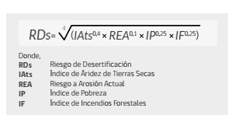 | 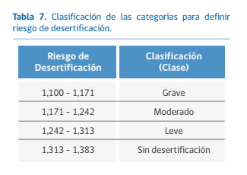
Degradación de las tierras | Reducción o pérdida de la productividad biológica o económica y la complejidad de las tierras agrícolas de secano, las tierra de cultivo de regadío o las dehesas, los pastizales los bosques y las tierras arboladas, ocasionada, en las zonas áridas, semiáridas o subhúmedas secas, por los sistemas de utilización de la tierra o por un proceso o una combinación de procesos, incluidos los resultantes de actividades humanas y pautas de poblamiento, tales como (i) la erosión causada por el viento o el agua; (ii) el deterioro de las propiedades físicas, química y biológicas o de las propiedades económicas del suelo, y; (iii) la pérdida duradera de vegetación natural. | CONAF. 2016. Nota Informativa N° 5 ENCCRV. | 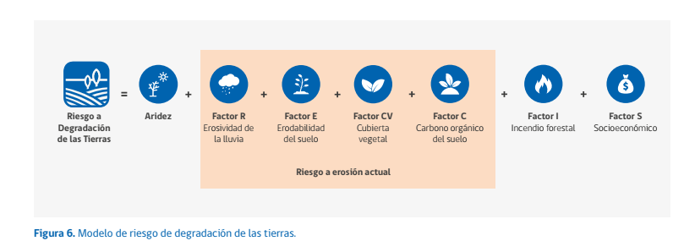 | 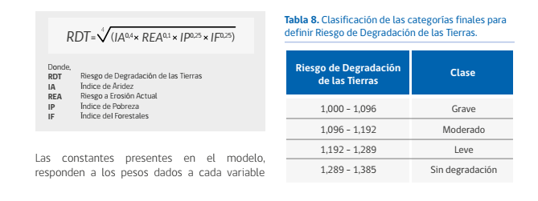
Sequía | Fenómeno que se produce naturalmente cuando las lluvias han sido considerablemente inferiores a los niveles normales registrados, causando un agudo desequilibrio hídrico que perjudica los sistemas de producción de recursos de tierras. | CONAF. 2016. Nota Informativa N° 5 ENCCRV.
Índice de Sequía | Informa sobre la condición actual de sequía en Chile combinando indicadores de la sequía meteorológica (Índice Estandarizado de Precipitaciones, IEP), la sequía hidrológica (Índice Estandarizado de Caudales, IEC) y la sequía agrícola, estimado a tráves del Índice de Vegetación de Diferencias Normalizadas (NDVI). El índice de sequía combinado considera tres impactos de acuerdo a los niveles de intensidad: Nivel 1, sequía leve producto de déficit de precipitación; Nivel 2, sequía moderada producto de un déficit de caudales, adicional al déficit de precipiación, y; Nivel 3, sequía grave producto de déficit hídrico del suelo que afecta a la vegetación, además de un déficit en el caudal y las precipitaciones. | Núñez et al. (2011)

